Накладная-№3
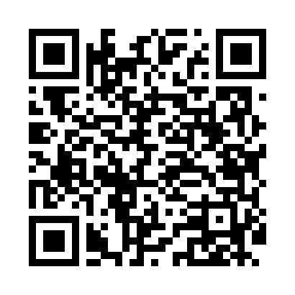
Номер товарно-транспортной накладной: |  |  | Торговый представитель: Kamol aka
Поставщик: Toshkent falcon fly 2 |  |  | Телефон торгового представителя: +998979626299
Дата отгрузки: 25.11.2025 |  |  | Контрагент: Dona zakass
Дата консигнации: |  |  | Адрес:
Доставщик: |  |  | Телефон:
Телефон доставщика:
Время заказа: 25.11.2025 14:21:10
№ | Штрих-код | Название товаров (работ,услуг) | Количество | Количество в кейсе | Цена | Сумма
 |  |  | 16 |  |  | 49.1
1 | 6937202506099 | Пластмассовая разделочная доска SY2042, 30×20 см, GB-29-9 | 6 | 6 шт. | 2.90 | 17.40
2 | 6937202506105 | Пластмассовая разделочная доска SY2118, 30×20 см, GB-29-10 | 4 | 4 шт. | 2.90 | 11.60
3 | 6937202506044 | Пластмассовая разделочная доска SY2226, 37×25 см, GB-29-4 | 3 | 3 шт. | 3.20 | 9.60
4 | 6932654854033 | Разделочная доска пластмассовая A02-3 GB-29-2 6 | 3 | 3 шт. | 3.50 | 10.50
Итого: 49.1$|->UZS: 613,750.00

